Sheet1
ZDRAVSTVO

Incidencija psihoza (na 100 000 stanovnika )

BOLNIČKA INCIDENCIJA SHIZOFRENIJE I SHIZOAFEKTIVNIH POREMEĆAJA U RAZDOBLJU OD 1970. DO 2012. GODINE U HRVATSKOJ (dobno-standardizirana stopa/ 1.000 stanovnika 15+ godina) – Hospital incidence of schizophrenia and schizoaffective disorders, Croatia, 1970 – 2012 (age-standardised rate/1,000 pop. 15+ years)

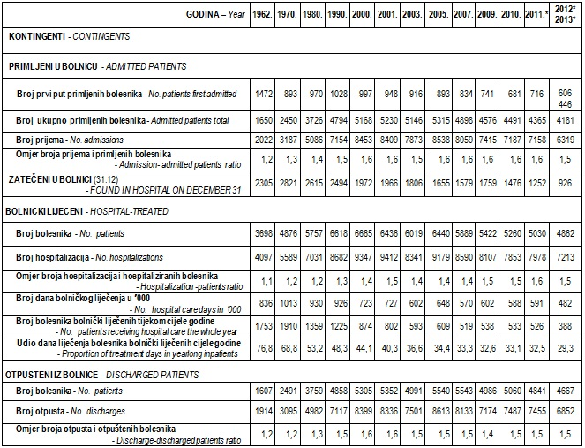

Izvor: HZJZ, 2016, URL: http://www.hzjz.hr/sluzbe/sluzba-za-epidemiologiju/odjel-za-nadzor-i-istrazivanje-ne-zaraznih-bolesti/odsjek-za-mentalne-poremecaje-s-registrom-za-psihoze-i-registrom-izvrsenih-samoubojstava/

